상품제안서
만년다이어리+명함지갑+문구세트 | 상품코드: S44614

 |  |  |  |  |  |  | 02-713-8555 | www.synergygift.co.kr
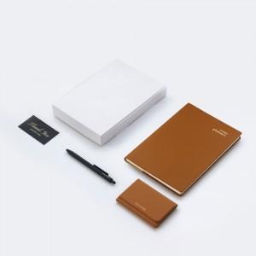

【상세/제작정보】 | <p><span style="font-size: 18.6667px;">* 노트 불박 or 금박인쇄 / 명함지갑 불박 or 금박인쇄</span></p><p><span style="font-size: 18.6667px;">* 펜 실크1도(흑 or 백 잉크)</span></p><p><span style="font-size: 18.6667px;">* 감사카드 인쇄 + 케이스 컬러인쇄</span></p><p><span style="font-size: 18.6667px;">&nbsp;</span></p><p><span style="font-size: 18.6667px;">※ 박인쇄 기본 4x2cm 이내 사이즈 / 초과 사이즈 별도 문의 바랍니다.</span></p><p><span style="font-size: 18.6667px;">※ UV컬러인쇄 기본 7x3cm 이내</span></p>

【인쇄/포장옵션】 | 불박, 금박, 풀칼라 / 포장불가능

【공급단가】 | 수량 | 100~ | 200~ | 300~ | 500~ | 1,000~
*VAT별도 | 단가 | 25,220원 | 24,440원 | 23,670원 | 22,310원 | 21,150원

【상품 URL】 | https://www.synergygift.co.kr:443/src/goods_detail.php?gdno=44614

